KUMMIISOLATSIOON
HEKAMERK OÜ
LEIVA TN. 4, 12618 TALLINN
TEL. 6776 300 | info@hekamerk.ee

HINNAKIRI |  |  | AUGUST 2023

ARMACELL TULEKINDEL KUMMIISOLATSIOON
 |  | PARTNERI SOODUSTUS: |  |  |  | 0%
 | KOOD | MÕÕT | PAKEND | HIND
 |  |  |  | KM-TA |  | KM-TA
 |  |  |  | 1m
ISOLATSIOONIKOORIKUD, SININE, ULTIMA BL-s1,d0 2m

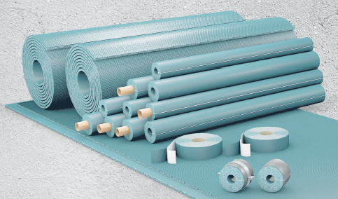
 |  | 13 x 18 | 98 M PAKIS | 5.96 | 15.50
 |  | 13 x 22 | 88 | 6.22 | 17.00
 |  | 13 x 28 | 64 | 6.78 | 18.00
 |  | 13 x 35 | 56 | 7.58 | 26.20
 |  | 13 x 42 | 48 | 9.19 | 32.00
 |  | 13 x 48 | 40 | 9.75 | 36.70
 |  | 13 x 54 | 36 | 10.73 | 42.90
 |  | 13 x 76 | 24 | 15.19
 |  | 13 x 89 | 18 | 17.29

ISOLATSIOONIMATID, SININE, ULTIMA BL-s1,d0

 |  | 13 mm | 8 m² PAKIS | 437.46

ABIVAHENDID ARMACELL ULTIMALE

 |  | LIIM 1,0L |  | 54.98

 |  | LIIMIPUMP PINTSLIGA |  | 104.47

 |  | LIIMIPUMBA VARUPINTSEL |  | 67.27

 |  | TEIP ULTIMA 50mm x 15m |  | 85.65

